焙砂研磨单点教程
焙砂研磨单点教程
单位：质检部取制样科 |  | 区域：P9大棚 |  |  | 岗位：取制样员 |  | 
编写人： | 审核人： |  | 批准人： | 编号：ZJ-JC-004-V2 |  | 更新日期：2026/06/10
第一步
第二步
第三步
第四步
第五步
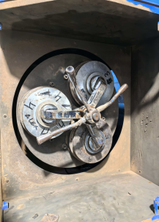 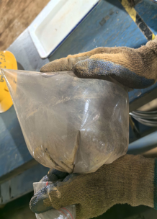 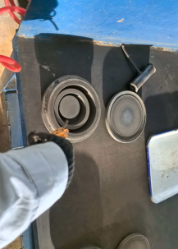 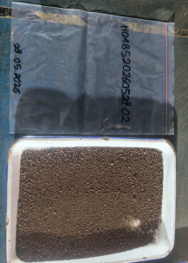 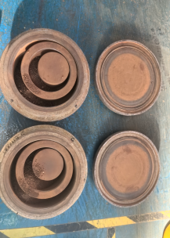 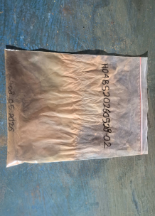 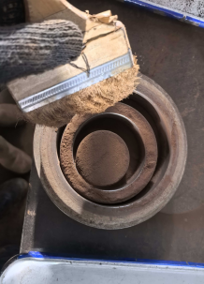 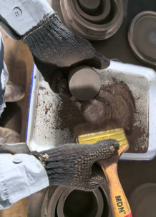 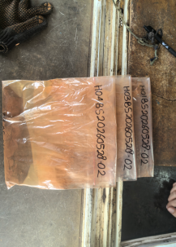
核对样品编码：防止样品错混
清洗：气枪清理研钵内残留物及制样工具
放样：样品均匀放到研磨钵内
粉碎：固定研钵，待研磨机运行90秒
收集1：将上方散乱的样品刷入研钵内部
收集3：将残留物清理干净
第六步
第七步
装袋：将样品装入密封袋，摇晃30秒
第八步
排气：排出气体并二次确认编码
第九步
送样：
样品送至收样室
关键点： 1、核对样品信息，确保样品无错混情况。 2、样品放入研磨钵严禁堆积在单个研磨环内。 3、研磨前后需及时清理相关设备工具，确保工具、设备整洁，无交叉污染。

焙砂研磨单点教程 (2)
Panduan Titik Tunggal Penggilingan Sampel Kalsin
Unit: Divisi Sampel Preparasi Departemen Quality Control |  | Area：Workshop P9 |  |  | Jabatan: Petugas Sampel Preparasi
Penyusun： | Pemeriksa： |  | Penyetuju： | Nomor：ZJ-JC-004-V2 |  | Tanggal Pembaharuan： 2026/06/10
Langkah 1
Langkah 2
Langkah 3
Langkah 4
Langkah 5
Verifikasi kode sampel: Pastikan kode sampel benar untuk mencegah tertukar atau tercampurnya sampel.
Pembersihan: Bersihkan sisa material pada mangkuk gerus dan peralatan preparasi sampel menggunakan air gun.
Pemasukan sampel: Masukkan sampel secara merata ke dalam mangkuk gerus.
Penggerusan: Kunci mangkuk gerus dan jalankan mesin selama 90 detik.
Pengumpulan 1: Sikat sampel yang tercecer di bagian atas ke dalam mangkuk gerus.
Pengumpulan 2: Bersihkan seluruh sisa material hingga tidak ada residu yang tertinggal.
Langkah 6
Langkah 7
Pengemasan: Masukkan sampel ke dalam kantong kedap udara dan kocok selama 30 detik.
Langkah 8
Pembuangan udara: Keluarkan udara dari kantong dan lakukan verifikasi ulang kode sampel.
Langkah 8
Pengiriman sampel: Kirim sampel ke ruang penerimaan sampel.
Poin Penting: 1.Verifikasi informasi sampel untuk memastikan tidak terjadi kesalahan identifikasi atau tercampurnya sampel. 2.Saat memasukkan sampel ke dalam mangkuk gerus, dilarang menumpuk sampel pada satu cincin gerus; sampel harus tersebar merata. 3.Bersihkan peralatan dan alat bantu sebelum dan sesudah penggerusan untuk memastikan kebersihan serta mencegah kontaminasi silang.

